Recomendacion


Densidad recomendada de |  | 115,000.00 |  | plantas por hectárea.
Callejon de | 51 | cm a | Hilera Normal (HN) |  | 0 | cm entre surco
196 | Hileras | 586.5 | semillas por Hilera
5.87 | semilla por metro lineal a cada |  |  | 17.05 | cm entre planta

Siembra y Fertilización |  |  | 2° Fertilización |  |  | 3° Fertilización
Recomendado | 40.00% |  | Recomendado | 30.00% |  | Recomendado | 30.00%
Fertilizantes |  |  | Fertilizantes |  |  | Fertilizantes
MAP | #N/A |  | NitroPERFECTO SUPER | #N/A |  | Nitro PERFECTO SUPER KBrn | #N/A
Diamante | #N/A |  | NITROXTREME | #N/A |  | SOP GRANULAR | #N/A
VIGORSI | #N/A |  | - | 0 |  | - | 0
- | 0 |  | - | 0 |  | - | 0
- | 0 |  | - | 0 |  | - | 0
- | 0 |  | - | 0 |  | - | 0
- | 0 |  | - | 0 |  | - | 0
TOTAL | #N/A |  | TOTAL | #N/A |  | TOTAL | #N/A
Real | #N/A |  | Real | #N/A |  | Real | #N/A

Hoja1
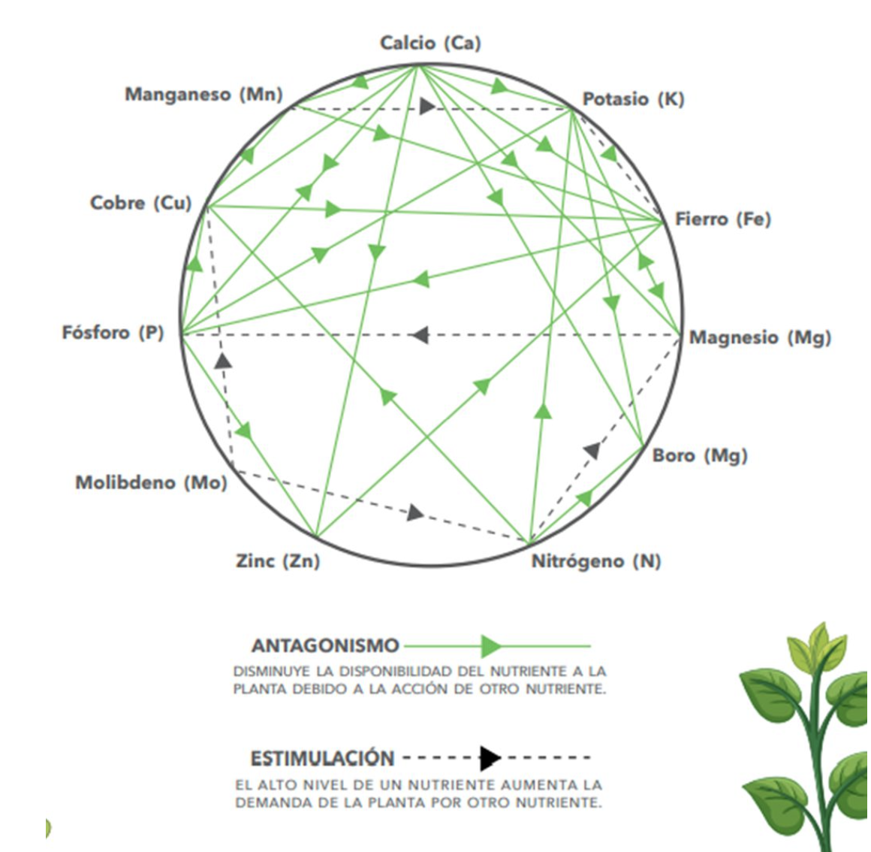
 | AGRICULTOR: RAUL ALEXANDER NORIEGA CASTAÑEDA "PARCELA VIEJA"

 | N03 PPM | ECP
FECHA DE LECTURA | ETAPA | VALOR MINIMO | VALOR TOMADO | VALOR MAXIMO
 | V1-V2
26/07/2024 | V3-V4 | 3,500.00 | 1,500.00 | 4,400.00
 | V5-VT
26/082024 | FLORACION S1 |  | 860.00
 | FLORACION S2
 | FLORACION S3
 | FRUCTIFICACION

K+ PPM
FECHA DE LECTURA | ETAPA | VALOR MINIMO | VALOR TOMADO | VALOR MAXIMO
 | VEGETATIVA | 1,000.00 | 9,200.00 | 1,400.00
26/07/2024

 | FLORACION |  | 3,000.00
26/082024

 | FRUCTIFICACION

Ca2+
FECHA DE LECTURA | ETAPA | VALOR MINIMO | VALOR TOMADO | VALOR MAXIMO
 | VEGETATIVA | 150.00 | 3,000.00 | 250.00
26/07/2024

 | FLORACION |  | 150.00
26/082024

 | FRUCTIFICACION

PH
FECHA DE LECTURA | ETAPA | VALOR MINIMO | VALOR TOMADO | VALOR MAXIMO
 | VEGETATIVA | 5.00 | 5.50 | 6.00
26/07/2024

 | FLORACION |  | 5.40
26/082024

 | FRUCTIFICACION

C.E.
FECHA DE LECTURA | ETAPA | VALOR MINIMO | VALOR TOMADO | VALOR MAXIMO
 | VEGETATIVA | 10.00 | 14.92 | 12.50
26/07/2024

 | FLORACION |  | 8.97
26/082024

 | FRUCTIFICACION

H2PO4-
FECHA DE LECTURA | ETAPA | VALOR MINIMO | VALOR TOMADO | VALOR MAXIMO
 | VEGETATIVA | 70.00 | 78.00 | 110.00
26/07/2024

 | FLORACION |  | 60.00
26/082024

 | FRUCTIFICACION

Na+
FECHA DE LECTURA | ETAPA | VALOR MINIMO | VALOR TOMADO | VALOR MAXIMO
 | VEGETATIVA | 78.00 | 710.00 | 150.00
26/07/2024

 | FLORACION |  | 120.00
26/082024

 | FRUCTIFICACION

